CLP
 | INFORME DE CLIMATIZACION AA CLARO ZONA - LIMA PROVINCIAS
Nombre de la Estación: | ACOPAMPA
Nombre de Localidad: | ACOPAMPA
Fecha: | 15/07/2026 - 17/07/2026
Zona: | HUARAZ
ID site: | TA5023
CRQ Y/O INC: | INC578855788857
Asunto: | Nl hay asunto
Técnico:
ANTECEDENTES
Antecedentes de prueba
MODELO DE AIRE ACONDICIONADO
Marca: | Huawei
Modelo: | Eltek
Serie: | 1929939e939
Voltaje: | 20.29
Refrigerante: | Solido
DESCRIPCIÓN DE LAS ACCIONES REALIZADAS
Cambio de Baterias
DESCRIPCIÓN FOTOGRAFICA
FOTO 1: MODELO DEL EQUIPO |  | FOTO 2: SERIE DEL EQUIPO
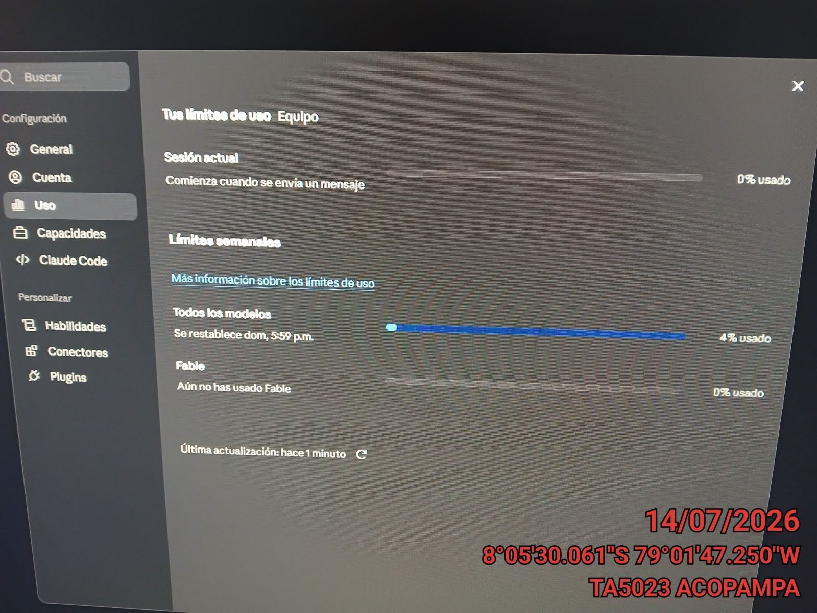 |  | 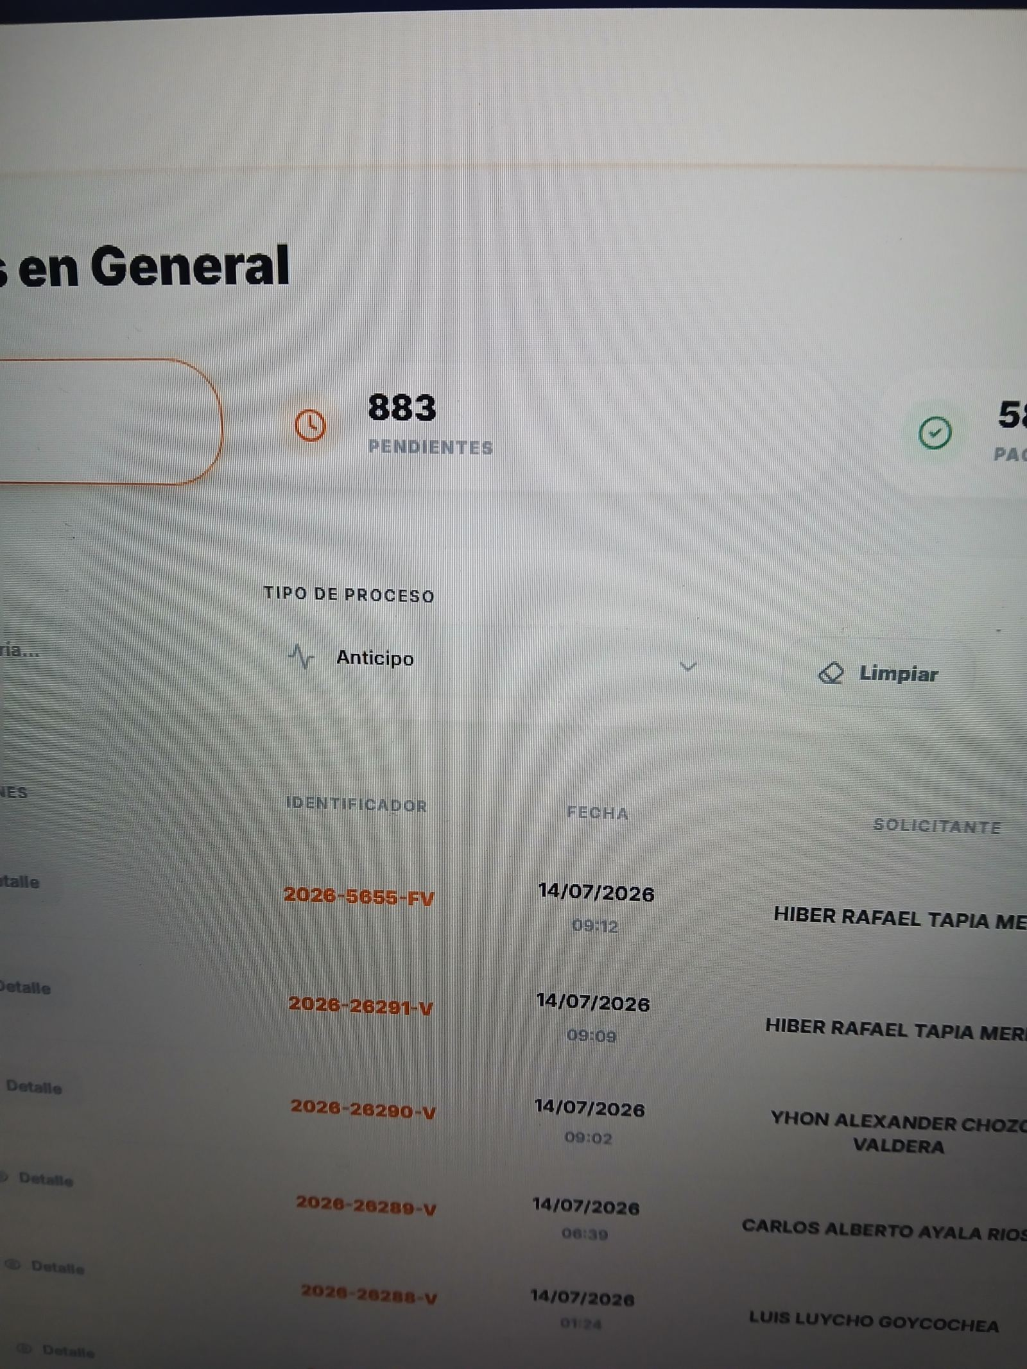

FOTO 3: FOTO DEL EQUIPO |  | FOTO 4 : REVISIÓN DEL EQUIPO ALARMADO
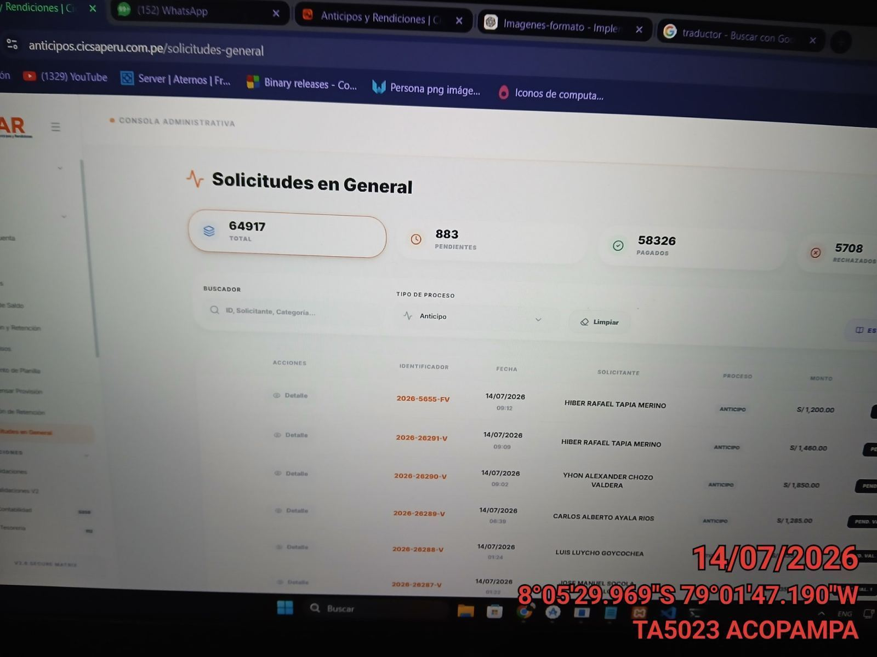 |  | 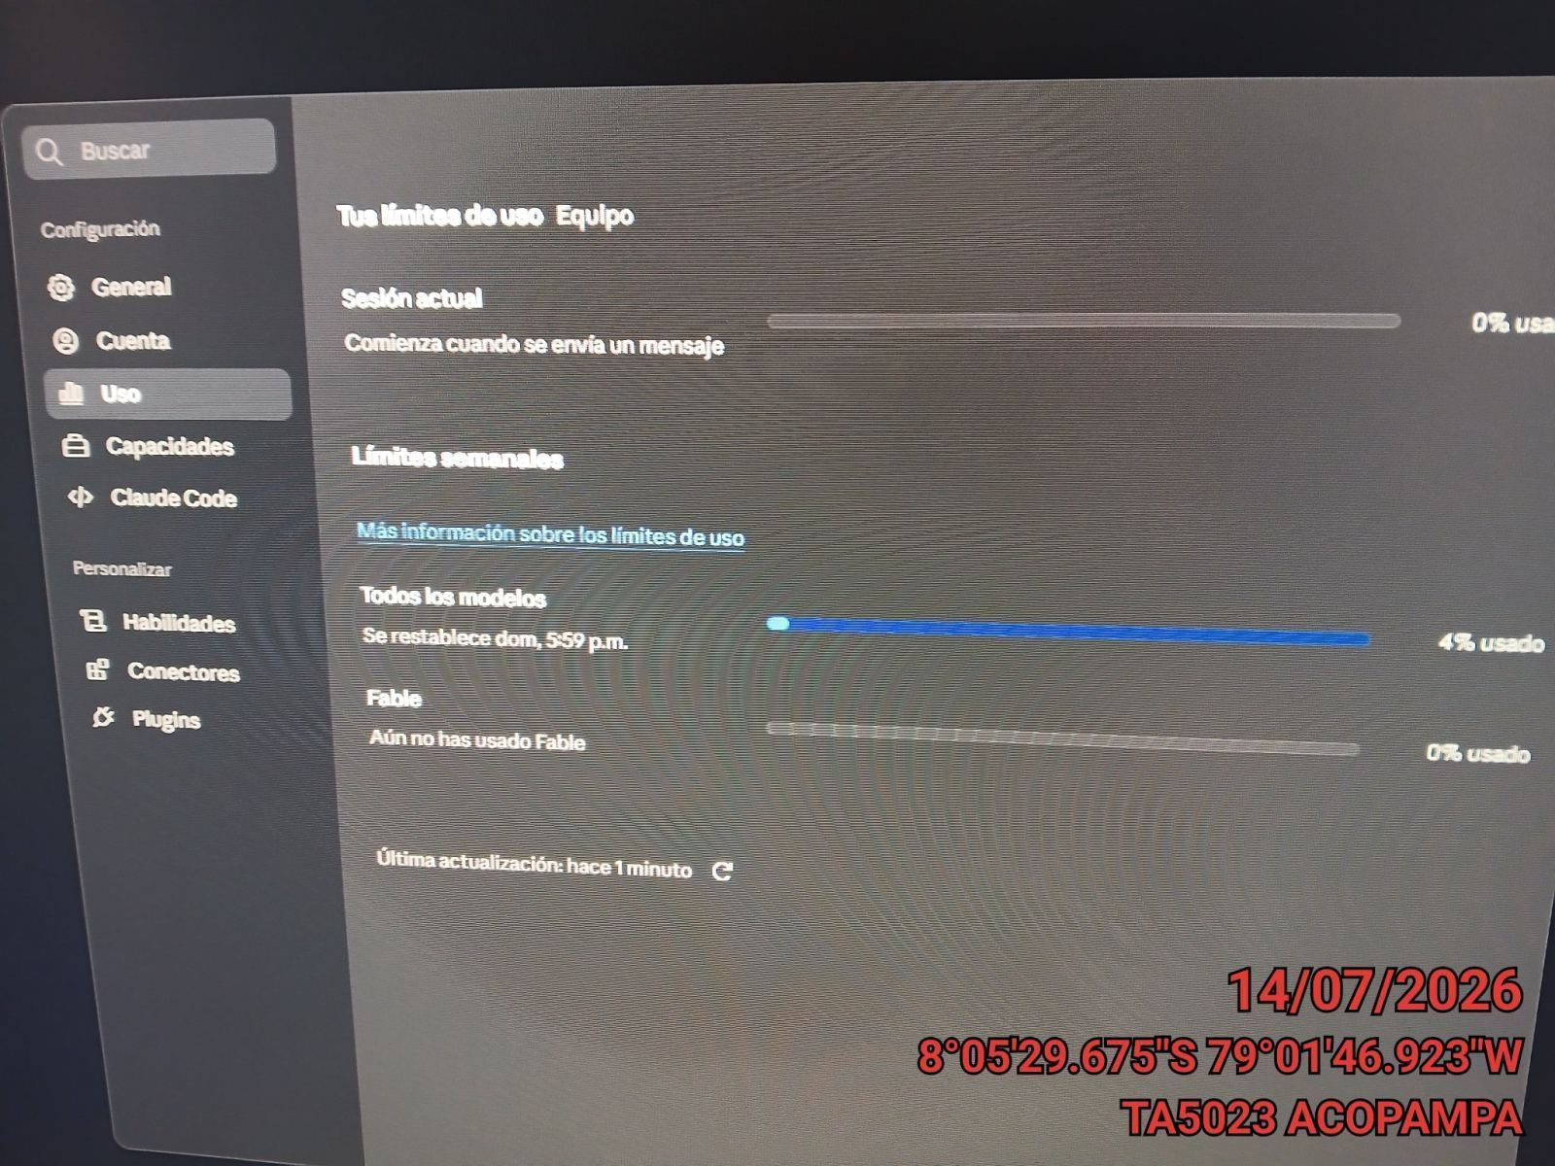

FOTO 5: LECTURAS DEL EQUIPO EN NETECO
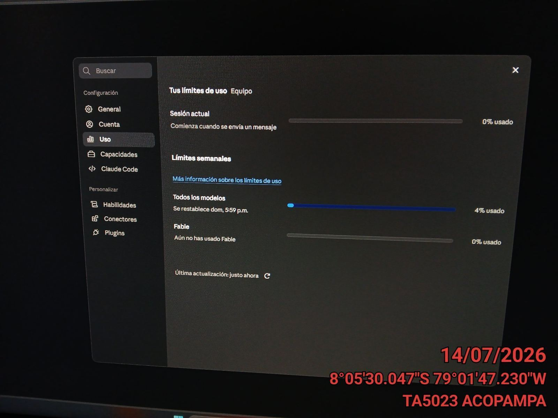 |  | 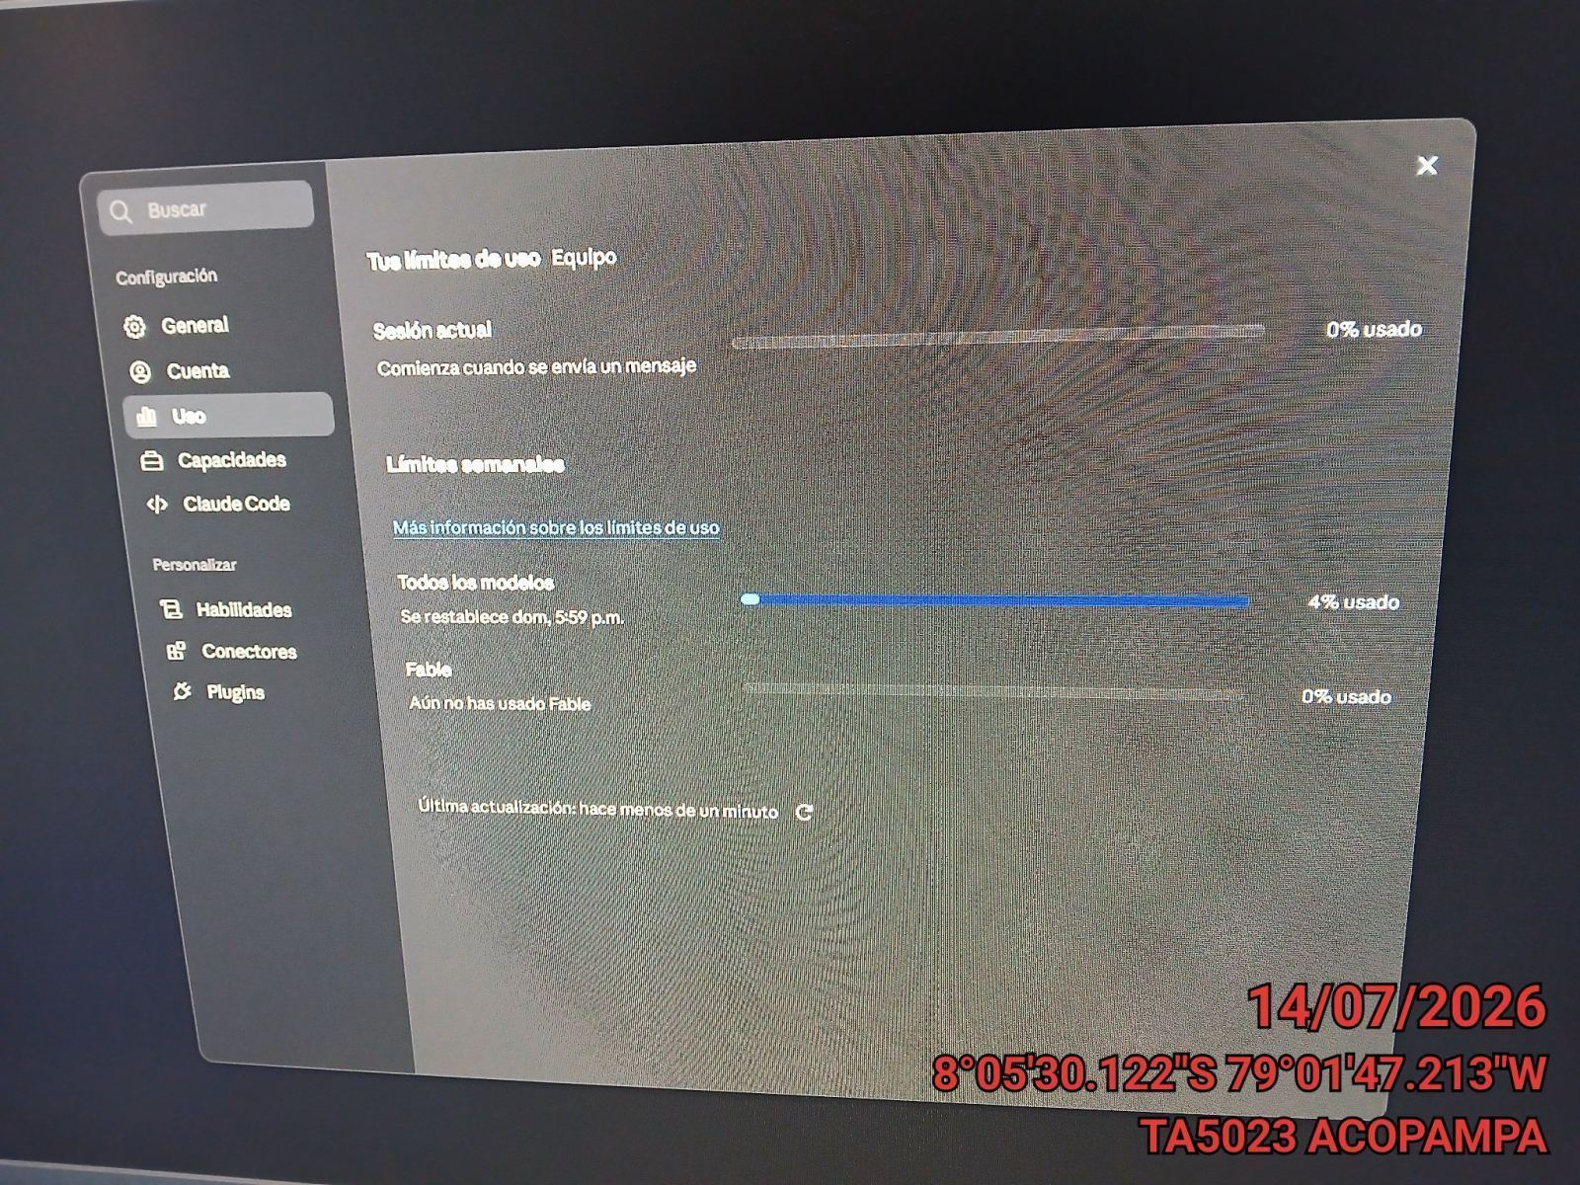

FOTO 6: REVISIÓN DE TARJETA |  | FOTO 7: REVISIÓN DEL VENTILADOR
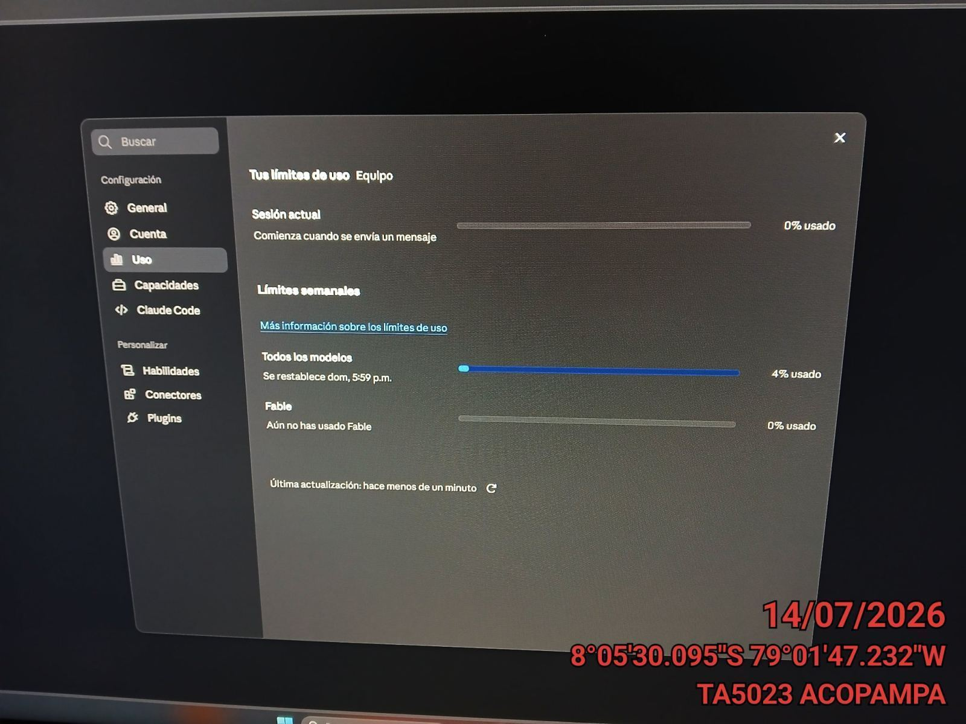 |  | 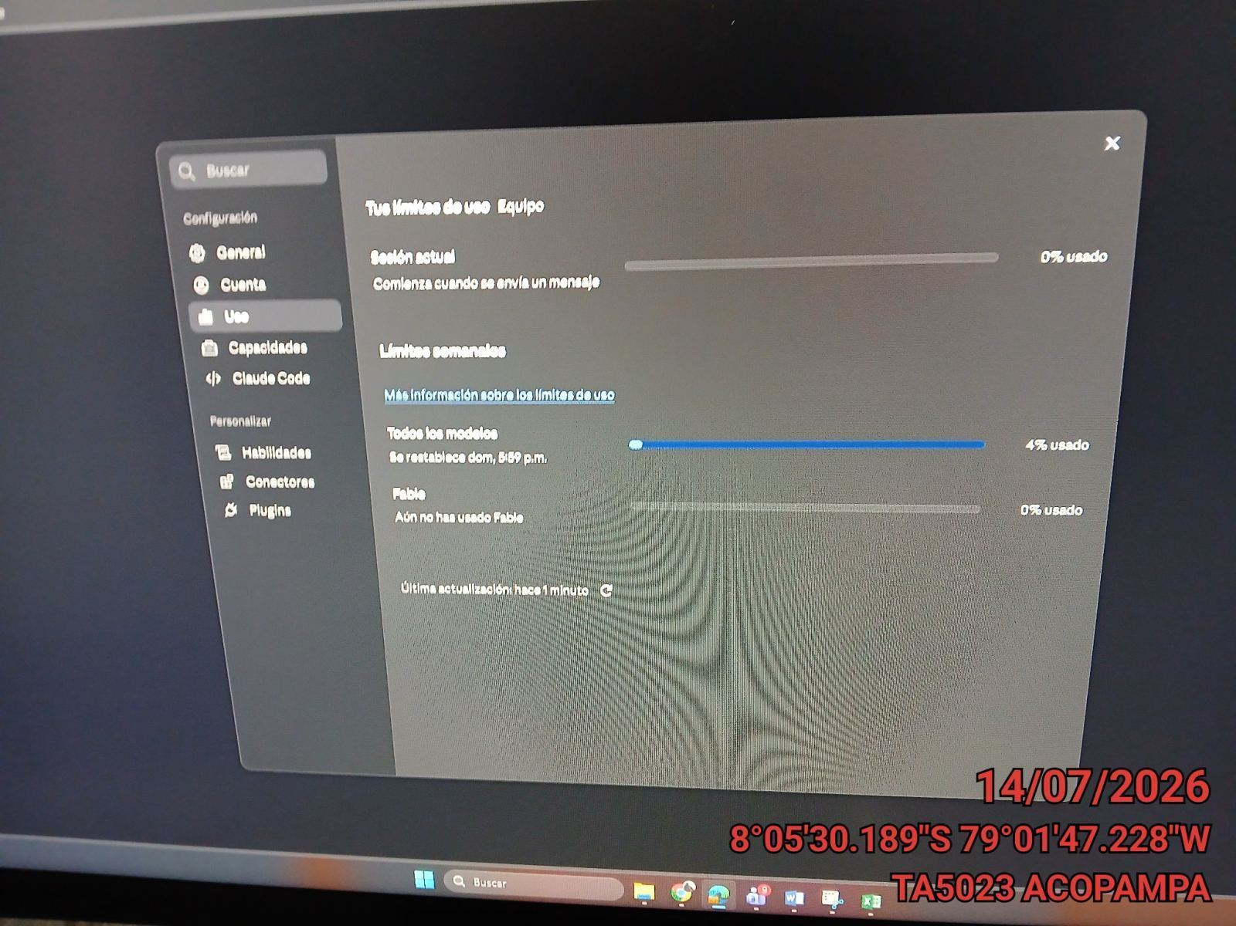

FOTO 8: REVISIÓN DEL COMPRESOR |  | FOTO 9: REVISION DEL EQUIPO Y/O ELEMENTO AVERIADO
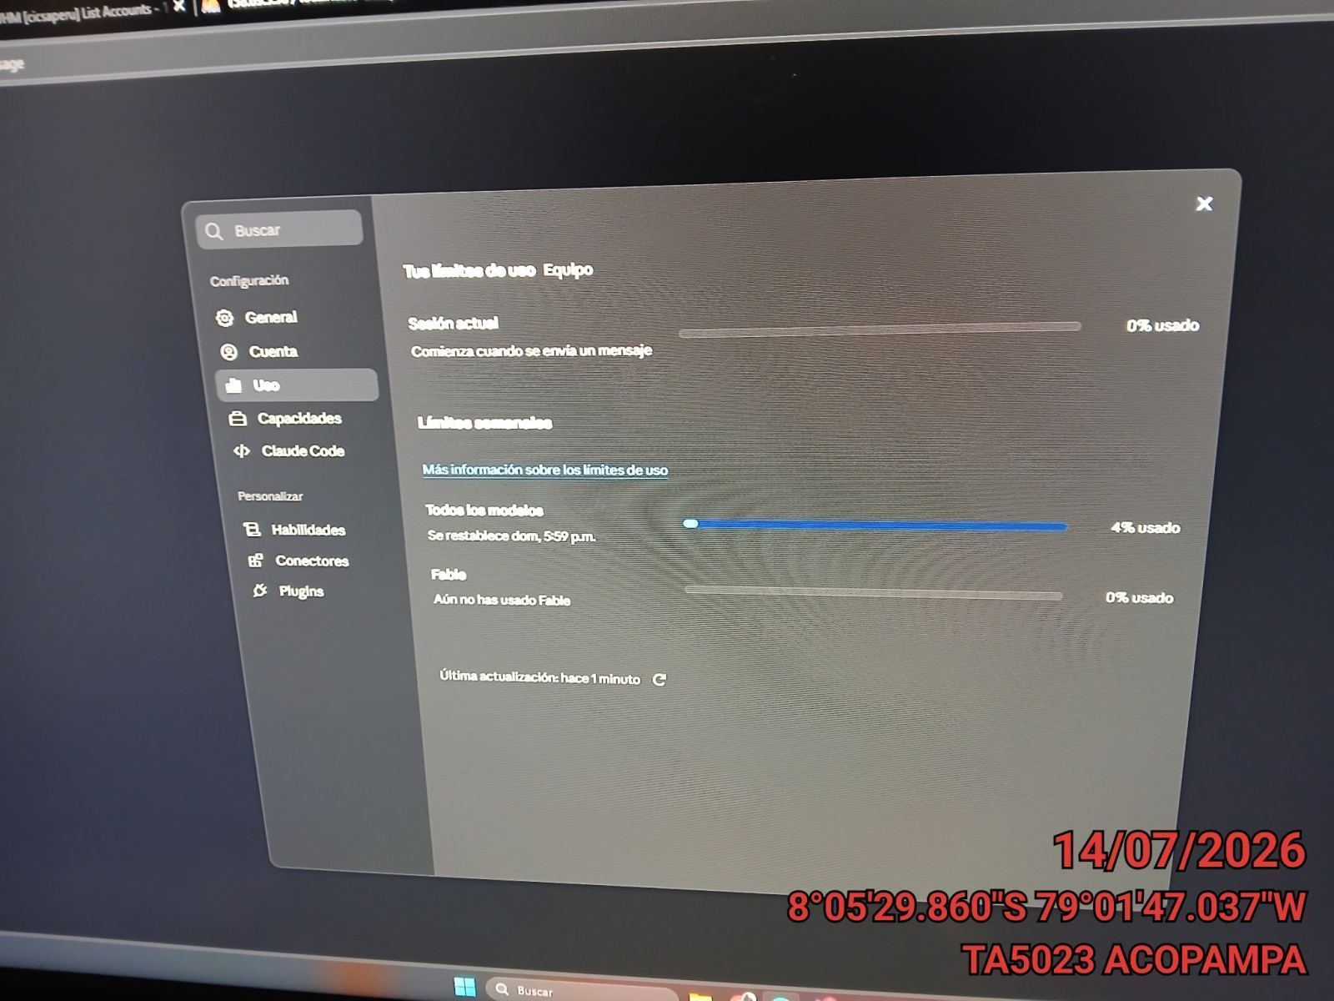 |  | 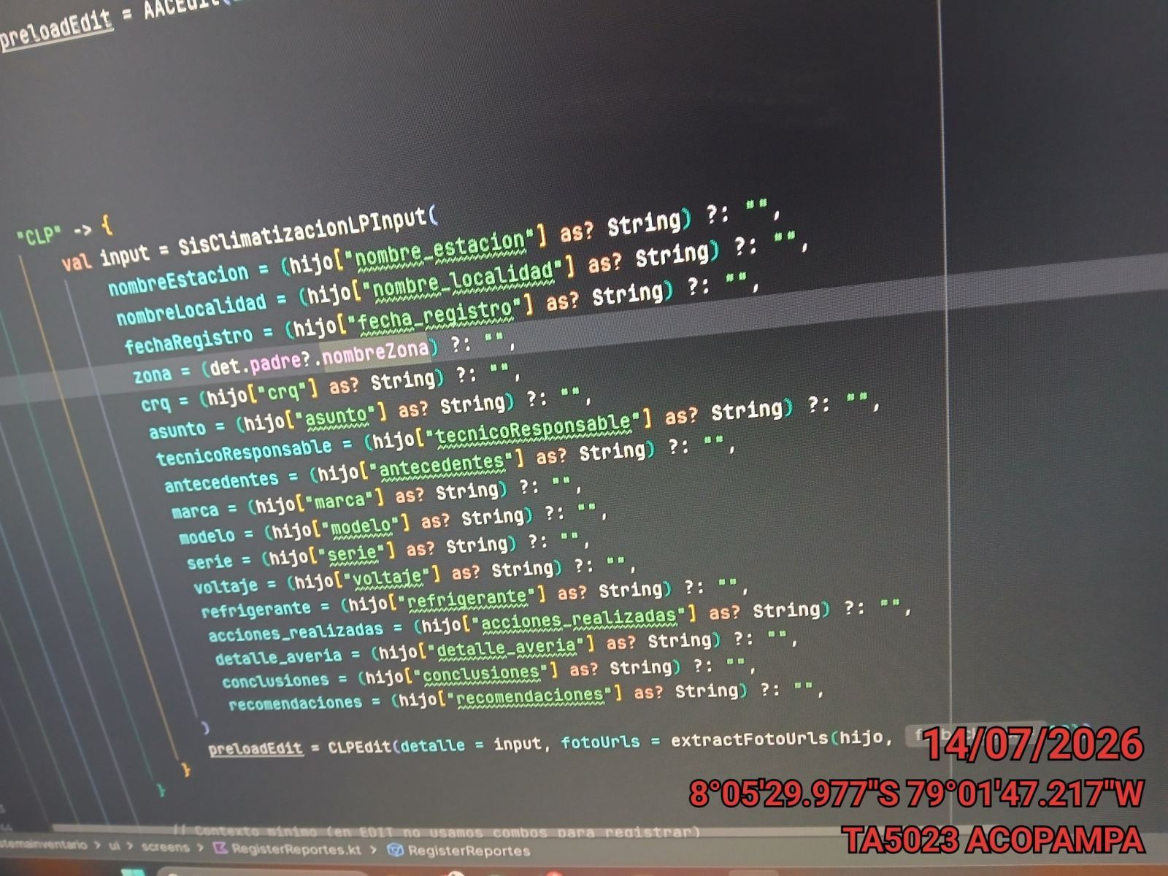

 |  | Detalle de avería: | Ninguno
CONCLUSIONES
Prueba para nuevo formato carsotrack
RECOMENDACIONES
ninguna recomendacion

